Sheet2
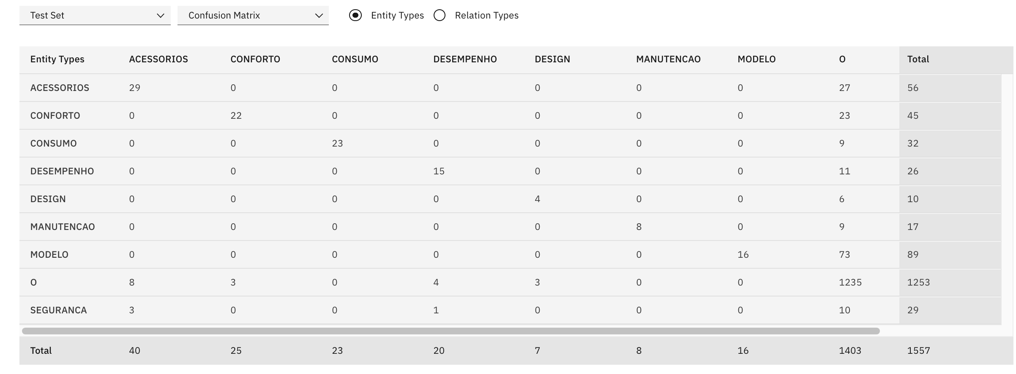
 | TORO | DUCATO | FIORINO | CRONOS | FIAT 500 | MAREA | LINEA | ARGO | RENEGADE | SEGURANCA | CONSUMO | DESEMPENHO | MANUTENCAO | CONFORTO | DESIGN | ACESSORIOS
SEGURANCA | 7.7 | 0 | 8 | 9.4 | 10 | 9 | 9.7 | 8.7 | 8.9 | FIAT 500 | FIORINO | LINEA | FIORINO | LINEA | FIAT 500 | LINEA
CONSUMO | 5.5 | 0 | 9 | 8.9 | 7.3 | 7.3 | 8.5 | 8.9 | 8.6 | LINEA | CRONOS | MAREA | LINEA | MAREA | CRONOS | FIAT 500
DESEMPENHO | 7.5 | 0 | 8 | 8.7 | 8 | 9.2 | 9.3 | 7.6 | 8.3 | CRONOS | ARGO | CRONOS | CRONOS | FIAT 500 | LINEA | CRONOS
MANUTENCAO | 5.7 | 0 | 10 | 8.7 | 7.3 | 7.1 | 9.2 | 7.1 | 8.2 | MAREA | RENEGADE | RENEGADE | RENEGADE | CRONOS | RENEGADE | MAREA
CONFORTO | 7 | 0 | 9 | 9.1 | 9.3 | 9.5 | 9.7 | 8.9 | 8.6 | RENEGADE | LINEA | FIAT 500 | FIAT 500 | FIORINO | MAREA | FIORINO
DESIGN | 7.9 | 0 | 9 | 9.6 | 10 | 9.1 | 9.5 | 8.9 | 9.3 | ARGO | FIAT 500 | FIORINO | MAREA | ARGO | FIORINO | RENEGADE
ACESSORIOS | 5.8 | 0 | 8 | 9.1 | 9.3 | 8 | 9.5 | 7.5 | 7.9 | FIORINO | MAREA | ARGO | ARGO | RENEGADE | ARGO | ARGO
 |  |  |  |  |  |  |  |  |  | TORO | TORO | TORO | TORO | TORO | TORO | TORO
 |  |  |  |  |  |  |  |  |  | DUCATO | DUCATO | DUCATO | DUCATO | DUCATO | DUCATO | DUCATO

 |  | DESIGN | CONFORTO | ACESSORIOS

